INTRO
AVLINGSREGISTRERING GROVFÔR

Dette er et regneark for notering og beregning av grovfôravlinger, berga som rundballer eller i silo.
Dette er en førsteutgave basert på flere lignende fra bl.a. NLR Trøndelag og NLR Øst, samt eldre varianter fra NLR Innlandet.
Vi tenker å komme med en forbedra utgave vedr kvalitetssortering. Kom gjerne med innspill og kommentarer.

For å være til hjelp for flest mulig, er arket laga med plass til 50 skifter og både rundballer og silo. Ved beregning benyttes to adskilte ark for rundball og silo, og så summeres alt i et felles ark.
Til hjelp ved oppstart er skrevet inn eksempler på skifte 1. Dette skal overskrives når du bruker regnearket, så du ikke drar med deg feil opplysninger til summeringsark videre.

Arket Notering er satt opp med tanke på utskrift for å ta med i traktoren. Uansett om du tar alt ved PC'n er dette basis for resten av beregningene.
 | Utskrift er satt opp så du skriver ut ei liste pr slått. Skiftenavn og -areal skriver du inn én gang, og så er du ferdig med det til neste slått, neste år osv.
 | Du kan endre teksten i lista, f.eks. til ballevekt i stedet for lass, ved notering underveis, men Obs! beregningsarkene forholder seg til faste plasser i notatarket så ved PC'n må originaloppsettet brukes.

Celler og kolonner (typisk linje 3 i kolonna) som er merka lys oransje henter opplysninger fra andre ark og trenger (og bør) ikke overskrives.

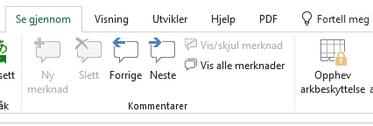
For å begrense sjansene for inntasting på feil/uønska plass er alle formlere i arkene beskytta (henvisning til allerede utfylte felt regnes som formler).
Når du er sikker på inntastinga, og f.eks. ønsker å fjerne overflødige rader (=skifter) eller kolonner (4.slått, 3.slått osv.) kan du fjerne beskyttelsen med passordet: Avling21.
 | Velg "Se gjennom" og "Opphev arkbeskyttelse" i menyen.
 | Vi anbefaler å beskytte arket på nytt når du har fjerna det du ikke trenger.

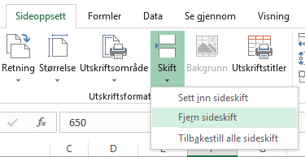
Utskrifter er generelt satt opp med faste rammer, for å få en mest mulig lesbar utskrift uten mye blaing fram og tilbake. Det betyr at det tar litt mer plass enn det kunne ha gjort.
 | Du kan endre dette via menyvalget Sideoppsett - Fjern skideskift.

